<参考>授受設定
<参考>D.e-Express 授受設定について

お客様のニーズに合わせて授受設定(データ送付の形態)を選択可能です。
ここでは授受設定の基本的なパターンについて、利用例を紹介します。
以下の利用例を参考にしていただき、授受設定書をご記入ください。

 | ＜目次＞
 |  | １．用語の説明
 |  | 展開元(課金対象)ユーザーと展開先ユーザーの違い
 |  | ２．授受設定の登録
 |  | (1)一般送付 |  |  |  |  | ◆ケース例①：未登録の宛先へデータ送付可能としたい
 |  | (2)一般送付 (展開先あり) |  |  |  |  | ◆ケース例②：組織ツリーに展開先(登録ユーザー)を表示し、かつ未登録の宛先へデータ送付可能としたい
 |  | (3)限定送付 |  |  |  |  | ◆ケース例③：自社内でのみデータ授受可能としたい
 |  | (4)限定送付 (展開先あり) |  |  |  |  | ◆ケース例④：特定の会社へのみデータ送付可能としたい(自社以外は能動的なデータ送付不可)
 |  |  |  |  |  |  | ◆ケース例⑤：特定の会社へのみデータ送付可能としたい(自社以外も能動的にデータ送付可能)
 |  |  |  |  |  |  | ◆ケース例⑥：組織単位でデータ授受可能としたい
 |  | (5)カスタマイズ送付
 |  | ３．授受設定の削除

１．用語の説明
 | ・ | 展開元 | ： | 能動的に送付できる(課金対象)
 | ・ | 展開先 | ： | 展開元の送付に対して返信のみ可能(展開元のアドレス帳に表示される)
 | ・ | 未登録 | ： | 展開元の送付に対して返信のみ可能

 | ・ | 一般送付 |  |  | ： | 展開先として登録しているユーザーに加え、未登録ユーザーにも送付可能
 |  |  |  |  |  | (受信者は返信のみ可能)
 | ・ | 限定送付 |  |  | ： | 展開先として登録しているユーザーへのみ送付可能
 |  |  |  |  |  | (受信者は返信のみ可能)
 |  |  |  |  |  | ※限定送付はセキュリティを重視される会社向けです。
 | ・ | カスタマイズ送付 |  |  | ： | お客様のニーズに合わせてカスタマイズされた送付機能です。

展開元(課金対象)ユーザーと展開先ユーザーの違い

 | 展開元(課金対象)ユーザーの画面 |  |  |  |  |  |  |  | 展開先ユーザーの画面
 | 「新しいメッセージ」ボタンが表示されます。(能動的に送付できます) |  |  |  |  |  |  |  | 「新しいメッセージ」ボタンが表示されません。(受信と返信のみ可能です)
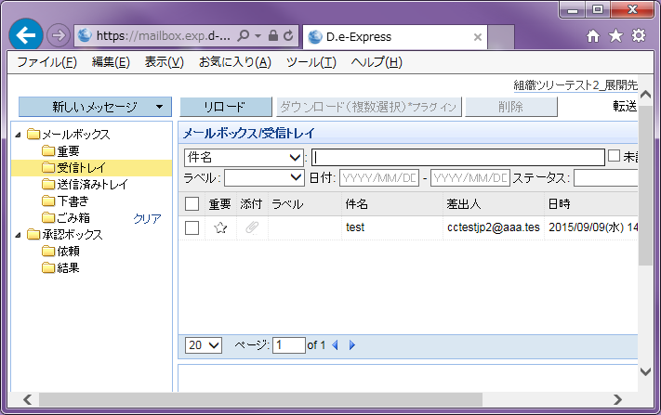
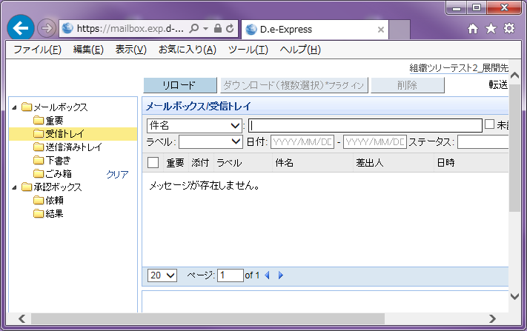

２．授受設定の登録
 | 授受設定には主に下記5つのパターンがございます。
 | (1)～(5)のパターンを組み合わせてご登録いただくことも可能です。
 |  | (1)一般送付
 |  | (2)一般送付 (展開先あり)
 |  | (3)限定送付
 |  | (4)限定送付 (展開先あり)
 |  | (5)カスタマイズ送付

 | また、以降の概要図での凡例は下記の通りです。

 |  |  |  | ・・・枠内のユーザーは展開元(課金対象)
 |  |  |  | ・・・能動的に送付可能
 |  |  |  | ・・・返信のみ可能

(1) 一般送付
 | 登録していない相手(IDを持っていない未登録ユーザー)へデータを送付したい場合

 |  | ◆ケース例①：未登録の宛先へデータ送付可能としたい

宛先X
(未登録)
 |  |  |  |  |  |  |  | 最も基本的なご利用パターンです。
 |  |  |  |  |  |  |  | 展開元は未登録の宛先へデータ送付可能です。
 |  |  |  |  |  |  |  | 未登録からは返信のみ可能です。

A社
(展開元)

A社(展開元)を記入
必要に応じてA社を記入
※A社を記入した場合：
A社の組織ツリーにA社のユーザーが表示されます
プルダウンで「一般送付」を選択
（未登録の宛先へ送付できます）

(2) 一般送付 (展開先あり)

 |  | ◆ケース例②：組織ツリーに展開先(登録ユーザー)を表示し、かつ未登録の宛先へデータ送付可能としたい

B社
(展開先)
 |  |  |  |  |  |  |  | 展開元の組織ツリーに展開先が表示されます(データ送付可能)。
 |  |  |  |  |  |  |  | また、未登録の宛先へもデータ送付可能です。
 |  |  |  |  |  |  |  | 展開先、未登録からは返信のみ可能です。
A社
(展開元)
宛先X
(未登録)

A社(展開元)を記入
A社、B社を記入
（A社の組織ツリーにA社、B社のユーザーが表示されます）
プルダウンで「一般送付」を選択
（未登録の宛先へ送付できます）

(3) 限定送付
 | 登録した展開先(宛先)にのみデータを送付したい場合

 |  | ◆ケース例③：自社内でのみデータ授受可能としたい

宛先X
(社外)
 |  |  |  |  |  |  |  | A社内でのみ授受が可能です。
 |  |  |  |  |  |  |  | 社外のユーザーとは授受できません。

A社
(展開元)

A社(展開元)を記入
A社を記入
（A社の組織ツリーにA社のユーザーが表示されます）
プルダウンで「限定送付」を選択
（A社へのみ送付できます）

(4) 限定送付 (展開先あり)

 |  | ◆ケース例④：特定の会社へのみデータ送付可能としたい(自社以外は能動的なデータ送付不可)

B社
(展開先)
 |  |  |  |  |  |  |  | A社(展開元)とB社(展開先)間のみの授受となります。展開先でないユーザーへは送付できません。
 |  |  |  |  |  |  |  | また、B社からは返信のみ可能です。
 |  |  |  |  |  |  |  | ※自社以外からも能動的なデータ送付をご希望の場合、下記ケース例⑤をご参照ください。
A社
(展開元)
宛先X
(未登録)
 |  |  |  |  |  |  |  | セキュリティを重視される会社向けのご利用パターンです。

A社(展開元)を記入
A社、B社を記入
（A社の組織ツリーにA社、B社のユーザーが表示されます）
プルダウンで「限定送付」を選択
（A社、B社へのみ送付できます）

 |  | ◆ケース例⑤：特定の会社へのみデータ送付可能としたい(自社以外も能動的にデータ送付可能)

B社
(展開元)
 |  |  |  |  |  |  |  | 各社が能動的に送付可能となり、相互に授受が可能です。
 |  |  |  |  |  |  |  | 能動的に送付できる = 展開元
 |  |  |  |  |  |  |  | となるため、B社、C社もA社契約の課金対象となります。
C社
(展開元)

A社
(展開元)
宛先X
(未登録)

展開元（A社、B社、C社）を記入
※A社契約の課金対象
A社、B社、C社を記入
(A社の組織ツリーにA社、B社、C社のユーザーが表示されます。
B社、C社の組織ツリーにA社のユーザが表示されます)
プルダウンで「限定送付」を選択
（A社からはA社、B社、C社へのみ送付できます。
B社、C社からはA社へのみ送付できます）

 |  | ◆ケース例⑥：組織単位でデータ授受可能としたい

A社
技術部
(展開元)
B社
技術部
(展開先)
管理部
 |  |  |  |  |  |  |  | 組織単位での授受が可能です。
 |  |  |  |  |  |  |  | ※組織は「D.e-Express利用登録書」にて登録していただく必要があります。

A社の組織情報(展開元)を記入
B社の組織情報(展開先)を記入
（A社の技術部に所属するユーザーの組織ツリーに
B社の技術部に所属するユーザーが表示されます）
プルダウンで「限定送付」を選択
（B社の技術部へのみ送付できます）

(5) カスタマイズ送付
 | 標準の送付機能(一般送付/限定送付)と異なる設定にする場合

 | お客様のニーズに合わせ、カスタマイズ送付機能をご利用いただけます。
 | (カスタマイズ送付機能の種類については別途ご相談ください)

 | ＜カスタマイズ送付機能の例＞
 |  | ・展開先からの返信を不可とする機能
 |  | ・上司承認機能なしで送付可能とする機能 等

A社(展開元)を記入
必要に応じて展開先を記入
プルダウンで
「カスタマイズ送付」を選択
TSにて
送付機能IDを入力します

３．授受設定の削除
 |  | 該当の授受設定の列で「削除」をご選択ください。

プルダウンで「削除」を選択

